O-34-25
MESA DE CONTRACTACIÓ
VALORACIÓ OFERTES
O-34/2025

Subministrament en arrendament, amb instal·lació i manteniment, de papereres compactadores

PREU LICITACIÓ (SENSE IVA) | 30,338.05 €

OFERTA MES AVENTATJOSA | 29,223.39 €

LICITADORES | NIF | OFERTA ECONÒMICA (53 punts) | TERMINI DE LLIURAMENT (12 punts) | CANVI ADHESIUS PER CAMPANYA (10 punts) | MANTENIMENT ADDICIONAL (15 punts) | RESOLUCIÓ INCIDÈNCIES (10 punts) | TOTAL | JERARQUIA
FUTURE STREET ESPAÑA, SL | B88249446 | 29,223.39 € | Inmediat | 2 canvis | 3 addicionals | 24h | 100.00 | 1

1. Proposta econòmica (fins a 53 PUNTS):

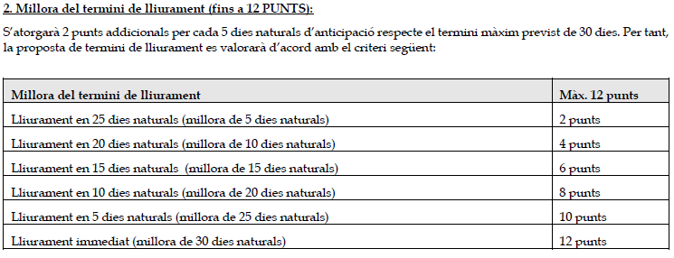

5. Millora del temps de resolució d'incidències (fins a 10 PUNTS):

